상품제안서
에드렛 충전식 음파 전동 칫솔 ETB-135 | 상품코드: F24206

 |  |  |  |  |  |  | 02-412-0044 | www.easy1.co.kr
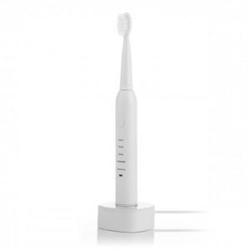

【상세/제작정보】 | 잇몸자극없이 깨끗하고 시원하게 치석과 플라그제거

【인쇄/포장옵션】 | 레이저 / 포장지포장

【공급단가】 | 수량 | 50~ | 100~ | 500~ | 1,000~ | 2,000~
*VAT별도 | 단가 | 8,750원 | 8,610원 | 8,400원 | 8,190원 | 8,050원

【상품 URL】 | https://easy1.co.kr:443/src/goods_detail.php?gdno=24206

